Photos
Avant travaux |  | Après travaux
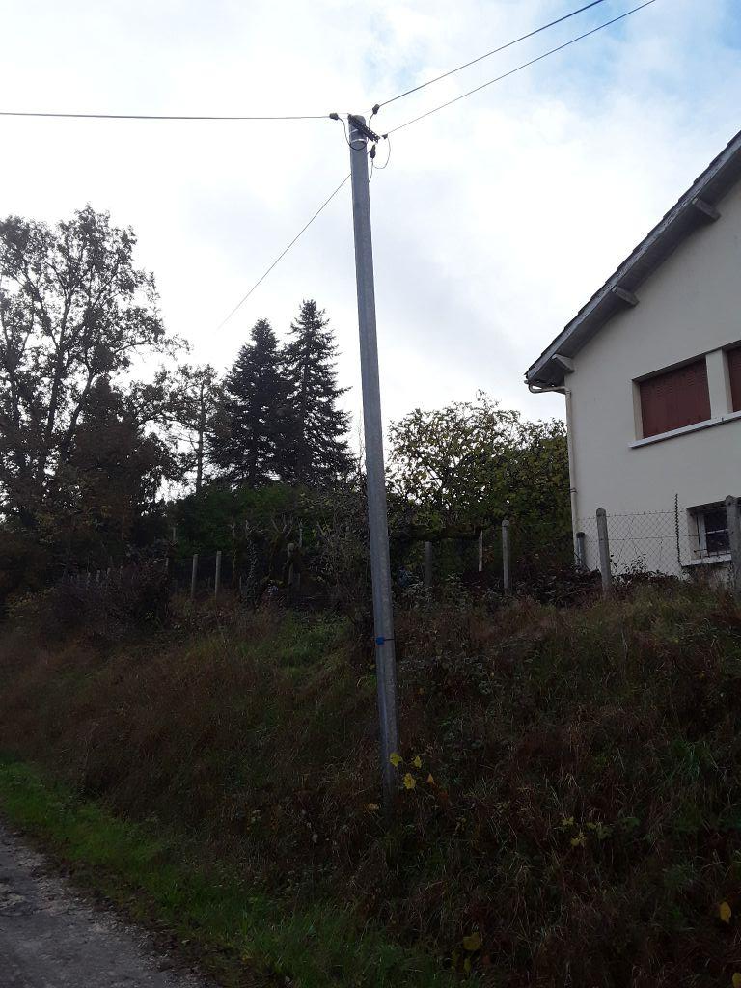 | 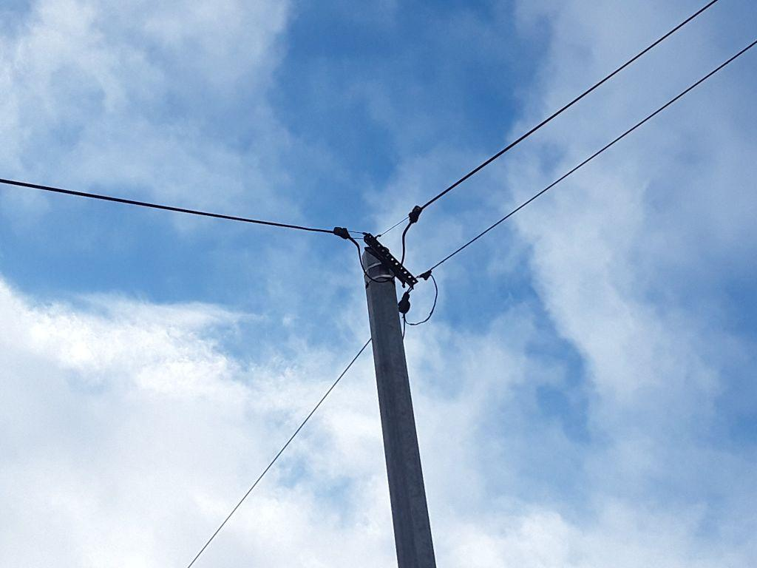
0423981_1.jpg | 0423981_2.jpg

